Oracle 安裝說明
 | Mac Book
1 | 安裝 Docker Desktop | 下載網址：https://docs.docker.com/docker-for-mac/install/ Docker.dmg (已有提供檔案在 資料庫安裝檔(開發工具)\MAC_Oracle\Docker.dmg )
2 | 使用終端機 | Finder → 工具程式 → 終端機
3 | Docker pull | 終端機貼入以下指令並且Enter執行 docker pull wnameless/oracle-xe-11g-r2
4 | Container start | 終端機貼入以下指令並且Enter執行 docker run -d -p 1521:1521 -p 8080:8080 wnameless/oracle-xe-11g-r2
5 | 查看 Docker Desktop 資料庫是否啟動成功
6 | Docker 常用指令 (參考) | ● 查看正在執行中的containers docker ps ● 查看所有的containers docker ps -a ● 停止 container dokcer stop [Container ID] ● 刪除 container dokcer rm [Container ID]
7 | 安裝 JAVA | jdk-8u241-macosx-x64.dmg (已有提供檔案在 資料庫安裝檔(開發工具)\MAC_Oracle\jdk-8u241-macosx-x64.dmg)
8 | sqldeveloper 解壓縮及安裝 | sqldeveloper-19.2.1.247.2212-macosx.app.zip
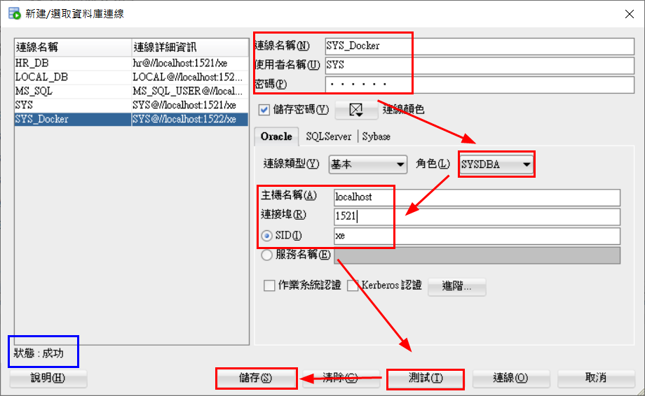
9 | sqldeveloper for mac | 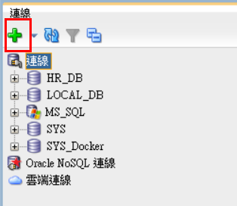 點選左上角建立連線 建立SYS連線，帳號：SYS、密碼：oracle

sqldeveloper 閃退問題
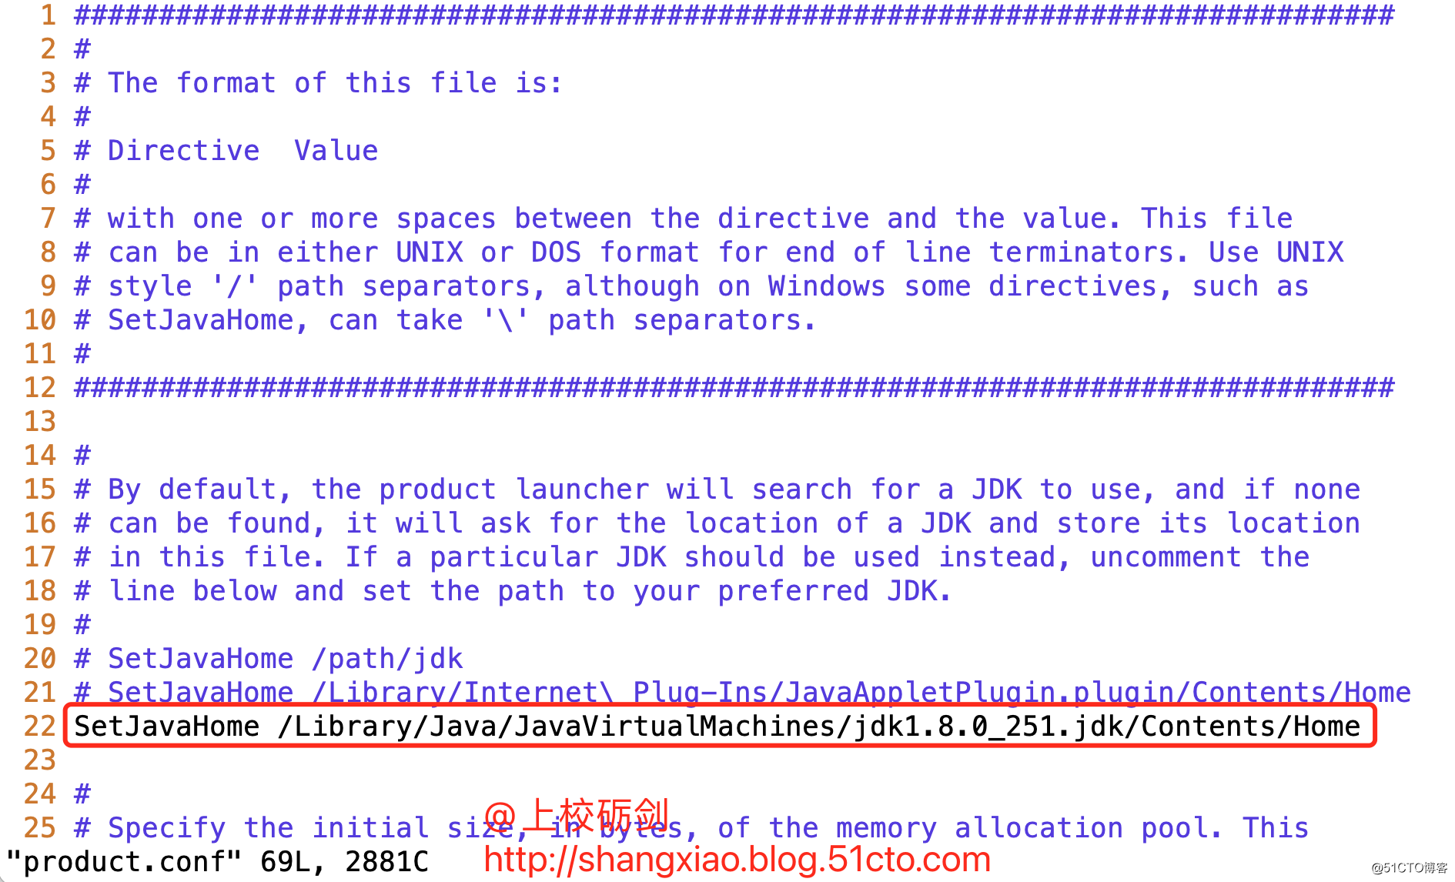
sqldeveloper 閃退問題處理辦法 (指定Java Home) ● 查看Java Home 執行命令： $/usr/libexec/java_home 返回信息： /Library/Java/JavaVirtualMachines/jdk1.8.0_241.jdk/Contents/Home ● 修改 SQLDeveloper 配置文件 當前用戶的家目錄下有一個 .sqldeveloper 目錄，目錄中有一個 product.conf 文件 編輯文件： $vi /Users/user1/.sqldeveloper/19.2.1/product.conf ● 配置文件內容： 添加內容： 將第一步執行命令的反饋內容加入到 product.conf 文件中 (wq 存檔) SetJavaHome /Library/Java/JavaVirtualMachines/jdk1.8.0_241.jdk/Contents/Home

SQLDeveloper解決點擊首頁卡死
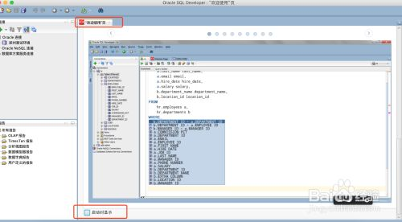
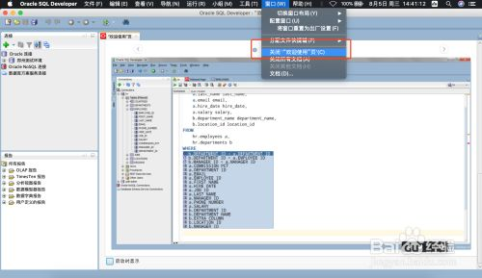
這時不要用鼠標點擊歡迎頁內容，只用鼠標選中歡迎欄後按tab 直到選中啟動時選擇的按鈕，按空格取消勾選。然後選擇窗口，關閉歡迎頁。關閉程序後重新打開就不會出現歡迎頁面，這樣也不會卡死了

